1-③. 貿易バランス
③Japan's Trade with FICs from 2015～2024
日本と太平洋島嶼国との間の貿易の推移（2015年～2024年）
 |  |  |  |  |  |  |  | （JPY1,000）
Year 年 | Export 日本からの輸出 |  |  | Import 日本への輸入 |  |  | Balance 収支
 | Total 総額 | To FICs 対FICs |  | Total 総額 | To FICs 対FICs |  | Total 総額 | To FICs 対FICs
 | World 全世界 |  | （Share シェア） | World 全世界 |  | （Share シェア） | World 全世界
2015 | 75,613,928,862 | 246,112,995 | 0.325% | 78,405,535,793 | 348,564,316 | 0.445% | -2,791,606,931 | -102,451,321
2016 | 70,035,770,383 | 206,068,795 | 0.294% | 66,041,973,885 | 238,029,758 | 0.360% | 3,993,796,498 | -31,960,963
2017 | 78,286,457,048 | 194,712,794 | 0.249% | 75,379,231,107 | 296,060,551 | 0.393% | 2,907,225,941 | -101,347,757
2018 | 81,478,752,674 | 188,516,863 | 0.231% | 82,703,304,395 | 277,741,256 | 0.336% | -1,224,551,721 | -89,224,393
2019 | 76,931,664,915 | 180,781,493 | 0.235% | 78,599,509,951 | 304,993,086 | 0.388% | -1,667,845,036 | -124,211,593
2020 | 68,400,482,577 | 172,195,604 | 0.252% | 67,837,102,063 | 235,577,606 | 0.347% | 563,380,514 | -63,382,002
2021 | 83,091,371,793 | 172,549,739 | 0.208% | 84,760,729,549 | 346,603,199 | 0.409% | -1,669,357,756 | -174,053,460
2022 | 98,174,980,849 | 215,092,425 | 0.219% | 118,140,965,553 | 620,272,851 | 0.525% | -19,965,984,704 | -405,180,426
2023 | 100,873,832,741 | 219,736,585 | 0.218% | 110,195,638,992 | 463,903,636 | 0.421% | -9,321,806,251 | -244,167,051
2024 | 80,560,786,597 | 259,684,201 | 0.322% | 83,396,670,661 | 476,199,501 | 0.571% | -2,835,884,064 | -216,515,300
Total 総額 | 732,887,241,842 | 1,795,767,293 | 0.245% | 762,063,991,288 | 3,131,746,259 | 0.411% | -29,176,749,446 | -1,335,978,966

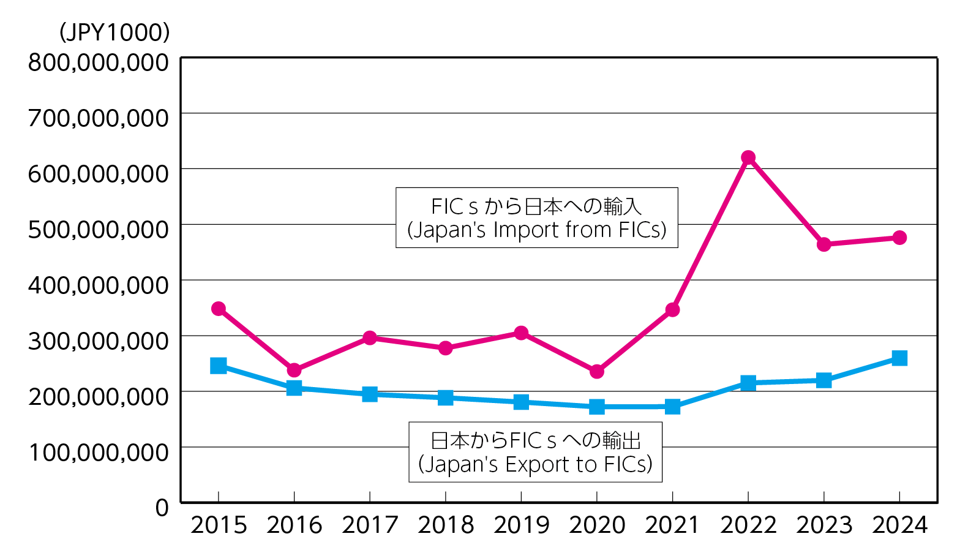

4. 観光2
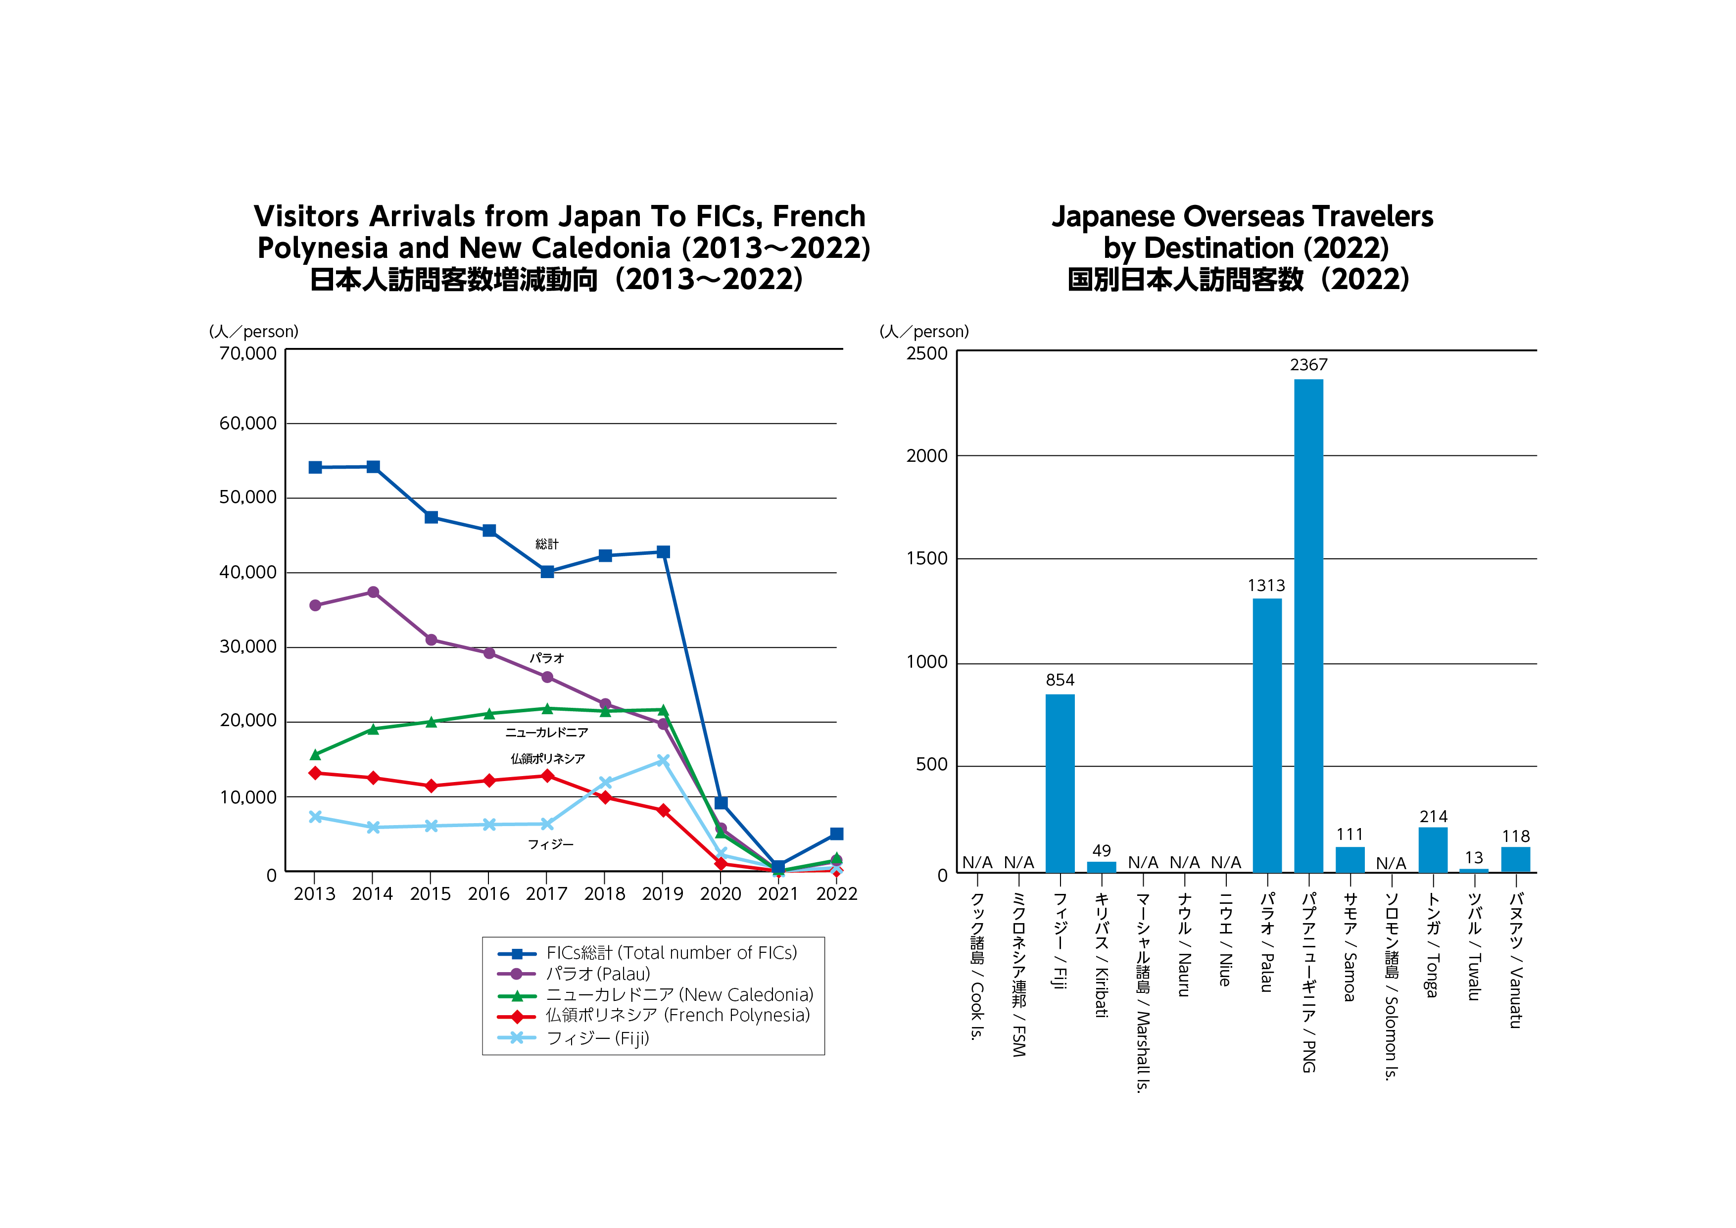
Visitors Arrivals from Japan To FICs, French Polynesia and New Caledonia (2012-2021) | Japanese Overseas Travelers by Destination (2021)
日本人訪問客数増減動向（2012-2021） | 国別日本人訪問客数（2021）
クック諸島 | 0
ミクロネシア連邦 | 0
フィジー | 854
キリバス | 49
マーシャル諸島 | 0
ナウル | 0
ニウエ | 0
パラオ | 1,313
パプアニューギニア | 2,367
サモア | 111
ソロモン諸島 | 0
トンガ | 214
ツバル | 13
バヌアツ | 118
 | FICs 総計 | 仏領ポリネシア | ニューカレドニア | パラオ | フィジー
2013 | 54,136 | 13,175 | 15,674 | 35,879 | 7,314
2014 | 54,207 | 12,527 | 19,087 | 37,373 | 5,888
2015 | 47,442 | 11,447 | 20,056 | 31,191 | 6,092
2016 | 45,669 | 12,174 | 21,151 | 29,195 | 6,274
2017 | 40,145 | 12,808 | 21,839 | 25,979 | 6,350
2018 | 42,247 | 9,912 | 21,472 | 22,363 | 11,903
2019 | 42,804 | 8,176 | 21,670 | 19,690 | 14,868
2020 | 9,264 | 1,071 | 5,068 | 5,751 | 2,252
2021 | 749 | 23 | 14 | 159 | 233
2022 | 5,039 | 278 | 1,688 | 1,313 | 854

N/A

